Bénin
 | Bénin - COURBE DES TAUX 13/01/2025

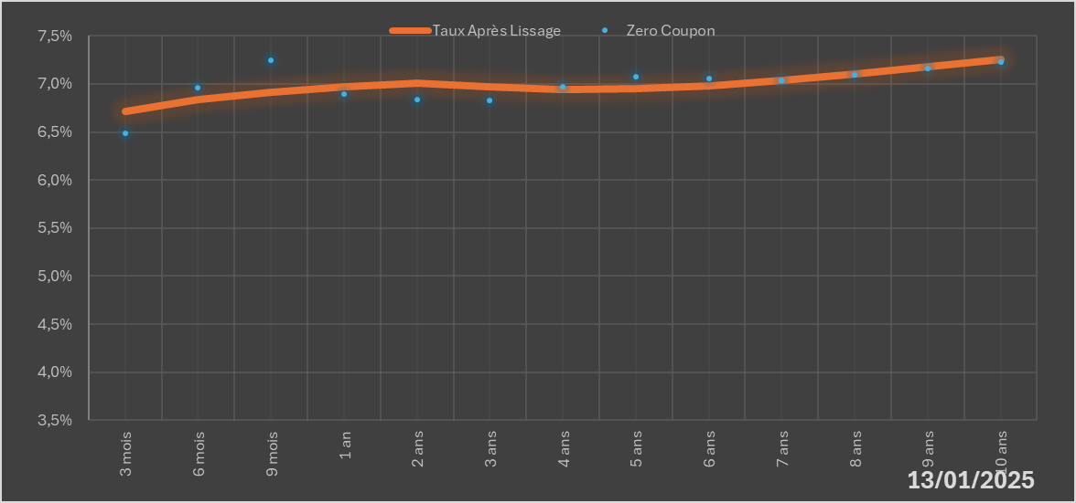
 |  | Maturité | Zero Coupon | Taux Après Lissage
 |  | 3 mois | 6.4872% | 6.7141%
 |  | 6 mois | 6.9648% | 6.8359%
 |  | 9 mois | 7.2468% | 6.9168%
 |  | 1 an | 6.8916% | 6.9676%
 |  | 2 ans | 6.8332% | 7.0101%
 |  | 3 ans | 6.8287% | 6.9715%
 |  | 4 ans | 6.9689% | 6.9451%
 |  | 5 ans | 7.0731% | 6.9503%
 |  | 6 ans | 7.0606% | 6.9842%
 |  | 7 ans | 7.0344% | 7.0383%
 |  | 8 ans | 7.0956% | 7.1046%
 |  | 9 ans | 7.1583% | 7.1771%
 |  | 10 ans | 7.2229% | 7.2513%

2025-01-13
oui

Bénin

